전시 공통
증빙 상세 내역(공통_사업장)

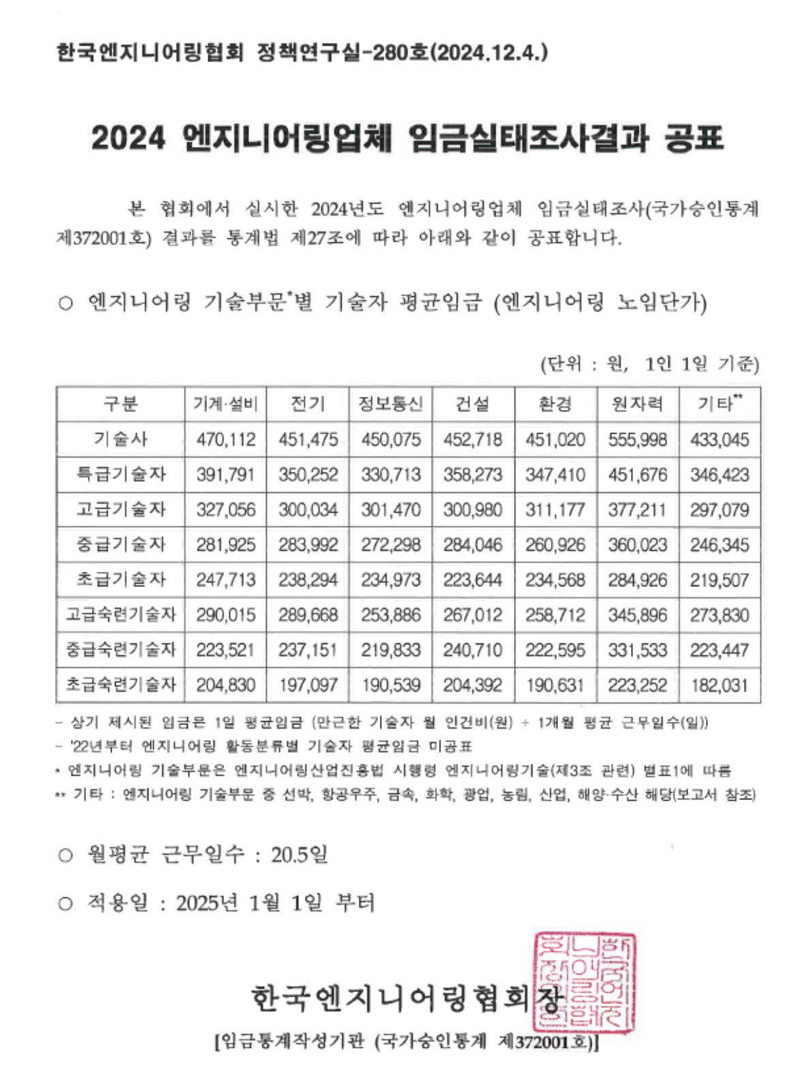
구분 | 항목 | 소항목 | 세부내역 |  | 인원 | 수량 | 투입률 | 금액 | 비고 | 사진 | 공시된 엔지니어링 업체 노임 단가 기준표
공간디자인 | 사업장 디자인 개발 | ○1차_프로젝트 총괄, 제안서 기획, 작성(3일) ○2차_각 베뉴별 기본설계, 2D 디자인, 3D 작업(6일) -투시도 작업 및 수정 보완 -사인 그래픽 2D 작업, 수정 보완 -기본 평입면도 ○3차_마감 스펙 제안(3일) | 참여인력 | 특급기술자 | 1 | 12 | 100% | 7,652,711 | ○기간: 2025.06.27 ~ 2025.07.14 (12일) * 25년 엔지니어링 건설 기술자 노임 단가 기준 (직접인건비, 직접경비, 제경비, 기술료 포함) [공간디자인 및 실시설계] 직접경비: 직접인건비의 10% 제경비: 직접인건비의 20% 기술료: (직접인건비+제경비)의 40% | 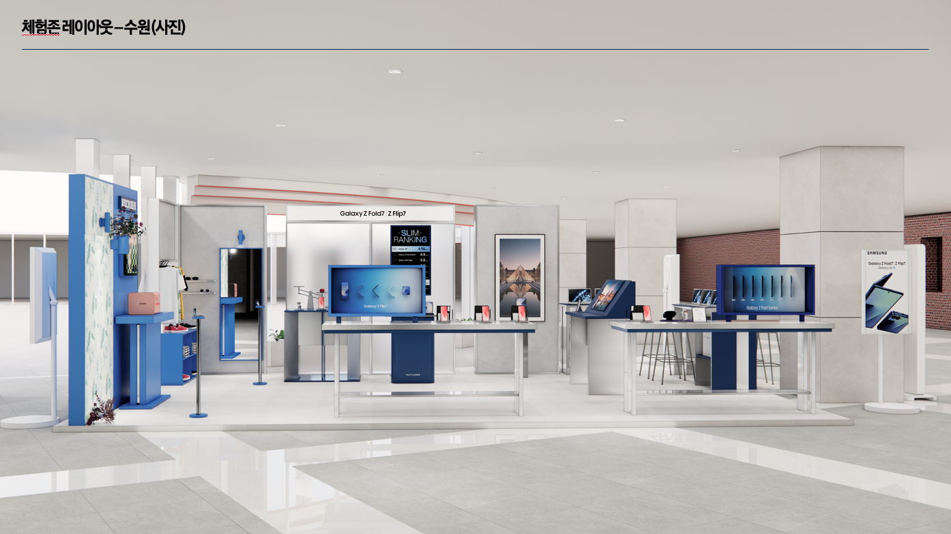 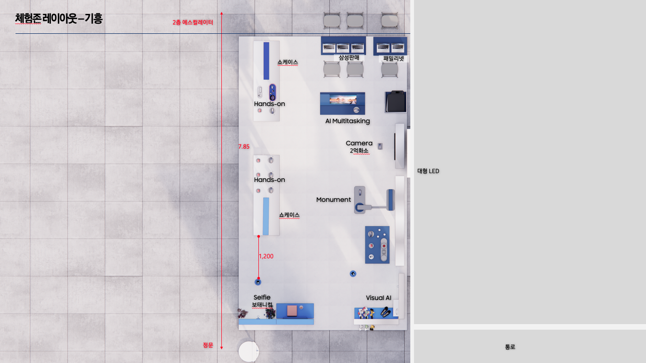
 |  |  |  | 중급기술자 | 1 | 12 | 100% | 6,067,223
 |  |  |  | 초급기술자 | 1 | 12 | 120% | 5,732,443
 | 공간디자인 사업장 소계 |  |  |  |  |  |  | 19,000,000
 | 공간디자인 사업장 합계 |  |  |  |  |  |  | 19,000,000
실시 설계 | 수원 사업장 | ○실시 설계(8일) - 인허가 관련 대관 업무 - 현장 정밀 실측 및 컨디션 조사 - 실시설계도 제작 | 참여인력 | 고급기술자 | 1 | 8 | 100% | 4,285,955 | ○기간: 2025.07.03 ~ 2025.07.14 (8일) * 25년 엔지니어링 건설 기술자 노임 단가 기준 (직접인건비, 직접경비, 제경비, 기술료 포함) [공간디자인 및 실시설계] 직접경비: 직접인건비의 10% 제경비: 직접인건비의 20% 기술료: (직접인건비+제경비)의 40% | 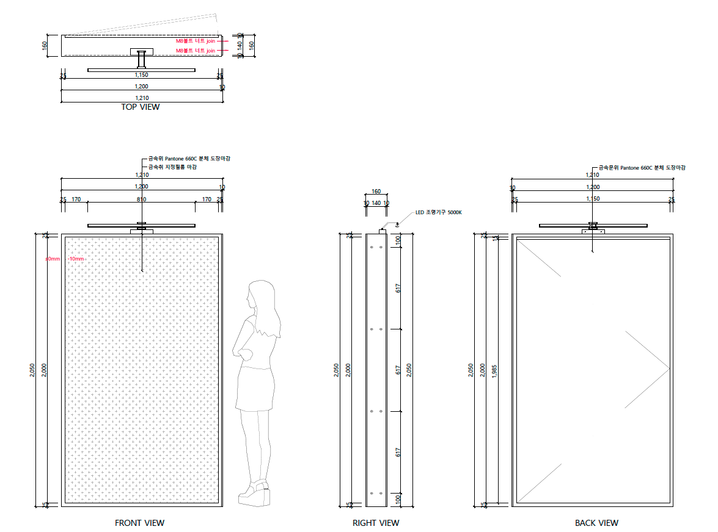
 |  |  |  | 중급기술자 | 1 | 8 | 100% | 4,044,815
 | 실시설계_수원 사업장 |  |  |  |  |  |  | 8,000,000
 | 기흥 사업장 | ○실시 설계(8일) - 인허가 관련 대관 업무 - 현장 정밀 실측 및 컨디션 조사 - 실시설계도 제작 | 참여인력 | 고급기술자 | 1 | 8 | 100% | 4,285,955 | ○기간: 2025.07.03 ~ 2025.07.14 (8일) * 25년 엔지니어링 건설 기술자 노임 단가 기준 (직접인건비, 직접경비, 제경비, 기술료 포함) [공간디자인 및 실시설계] 직접경비: 직접인건비의 10% 제경비: 직접인건비의 20% 기술료: (직접인건비+제경비)의 40% | 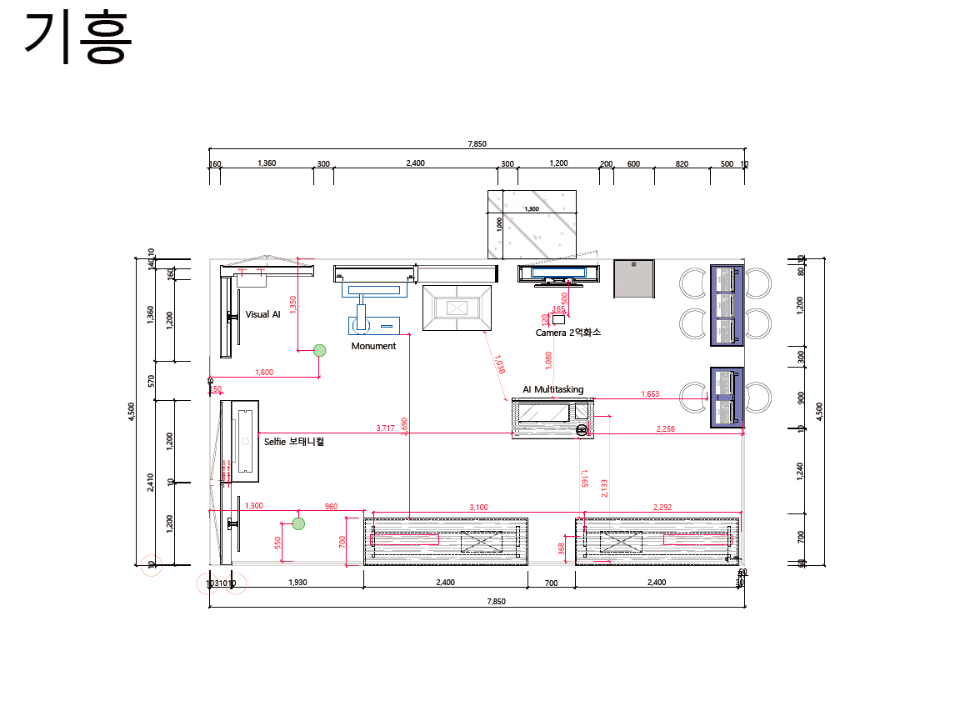
 |  |  |  | 중급기술자 | 1 | 8 | 100% | 4,044,815
 | 실시설계_기흥 사업장 |  |  |  |  |  |  | 8,000,000
 | 화성 사업장 | ○실시 설계(8일) - 인허가 관련 대관 업무 - 현장 정밀 실측 및 컨디션 조사 - 실시설계도 제작 | 참여인력 | 고급기술자 | 1 | 8 | 100% | 4,285,955 | ○기간: 2025.07.03 ~ 2025.07.14 (8일) * 25년 엔지니어링 건설 기술자 노임 단가 기준 (직접인건비, 직접경비, 제경비, 기술료 포함) [공간디자인 및 실시설계] 직접경비: 직접인건비의 10% 제경비: 직접인건비의 20% 기술료: (직접인건비+제경비)의 40% | 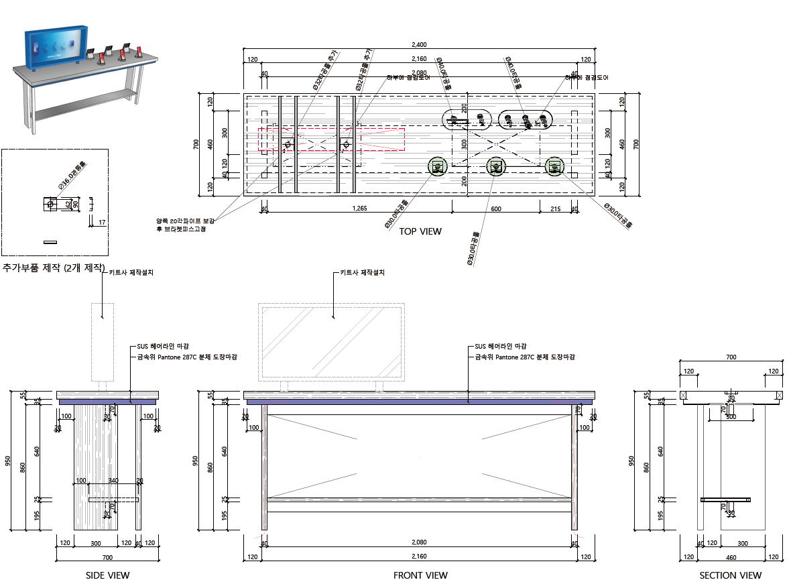
 |  |  |  | 중급기술자 | 1 | 8 | 100% | 4,044,815
 | 실시설계_화성 사업장 |  |  |  |  |  |  | 8,000,000
 | 실시 설계 합계 |  |  |  |  |  |  | 24,000,000
공통_사업장 소계 |  |  |  |  |  |  |  | 43,000,000
대행수수료 |  |  |  |  |  |  |  | 7,589,500
공통_사업장 총계 |  |  |  |  |  |  |  | 50,589,500

1. 수원 사업장
 |  |  | [ 행사 표준 견적서 ] |  |  | 공급하는자
CLIENT | 삼성전자㈜ |  | 아래와 같이 견적 합니다. |  |  | 회사명
PROJECT | 2025 삼성전자 한국총괄 모바일IMC FF7 경험마케팅 사업장(수원) |  |  |  |  | 대표자
PROJECT No. | KRS25A11015 / KRS25A11016 |  |  |  |  | 사업자번호
견적금액 | 208,828,160 | (VAT별도) |  |  |  | 주소
담당자/연락처 | 김지연 프로 / 010-9582-0410 |  |  |  |  | 담당자/연락처

구분 | 항목 | 소항목 | 세부내역 | 단위 | 수량 | 금액 | 현장사진
1. 집기제작 | 폴드존 | AI Multi-tasking 테이블 | [집기제작] - 1,200X600X1,390 - 1.5T SUS H/L 레이저 절곡 및 재단작업, 코너용접 및 연마작업 - 30*30 각파이프 구조 보강 - 지정 32" 터치 모니터 1EA - 분체 도장 / ABS 탭받침대 도장 마감 | EA | 1 | 9,000,000 | 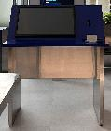
 |  | 저울 테이블 | [집기제작] - 1,000X650X950 - 12T, 15T, 18T MDF NC 가공 - 1.5T SUS H/L 레이저 절곡 및 재단작업, 코너용접 및 연마작업 - 30*30 각파이프 구조 보강 - 우레탄 도장 마감 | EA | 1 | 12,000,000 | 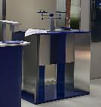
 |  | 비교모뉴먼트 백월 | [집기제작] - 2,400X250X2,050 - 2T SUS H/L 레이저 절곡 및 재단작업, 코너용접 및 연마작업 - 30*30 각파이프 구조 보강 - 10*10 각파이프 메지라인+M5 육각 무두볼트 - 5T 사틴아크릴 1,145X2,000 / 5T 광확산 아크릴 2,400X200 | EA | 1 | 30,560,000 | 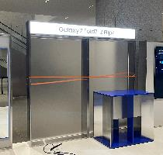
 |  | 2억 화소 월 | [집기제작] - 1,200X250X2,050 - 2T SUS H/L 레이저 절곡 및 재단작업, 코너용접 및 연마작업 - 30*30 각파이프 구조 보강 - 후면 2T 갈바 절곡 경첩 도어 타입 - 지정 분체 마감 | EA | 1 | 4,359,000 | 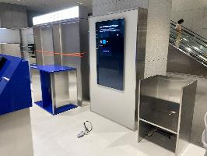
 |  | 폴드 핸즈온 테이블 | [집기제작] - 2,400X1,700X950 - 2T SUS H/L, 갈바 레이저 절곡 및 재단작업, 코너용접 및 연마작업 - 30*30 각파이프 구조 보강 - 20*20 서스파이프 보강 및 키트 상판 레이저타공 - 쇼케이스 보강대 및 브라켓 제작 - 지정 분체 마감 | EA | 1 | 8,960,000 | 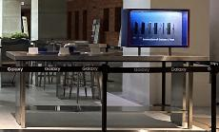
 | 플립존 | 셀피 보태니컬 월 | [집기제작] - 1,210X160X2,050 - 2T 갈바 레이저 절곡 및 재단작업, 코너용접 및 연마작업 - 30*30 각파이프 구조 보강 - 도어 경첩 하드웨어 - 지정 분체 마감 | EA | 1 | 6,000,000
 |  | 플립 셀피 월 | [집기제작] - 1,210X210X2,050 - 2T 갈바 레이저 절곡 및 재단작업, 코너용접 및 연마작업 - 30*30 각파이프 구조 보강 - 도어 경첩 하드웨어 - 지정 분체 마감 | EA | 1 | 4,468,000 | 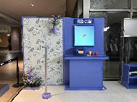
 |  | 셀피 프린트 테이블 | [집기제작] - 1,200X400X950 - 1.5T 갈바 레이저 절곡 및 재단작업, 코너용접 및 연마작업 - 30*30 각파이프 구조 보강 - 지정 분체 마감 | EA | 1 | 4,375,000 | 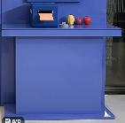
 |  | 선반 거울 월 | [집기제작] - 1,210X160X2,050 - 2T SUS H/L 레이저 절곡 및 재단작업, 코너용접 및 연마작업 - 30*30 각파이프 구조 보강 - 430X200X20T SUS H/L 선반 / 5T 은경+프레임 - 도어 경첩 하드웨어 - 지정 분체 마감 | EA | 1 | 5,348,000 | 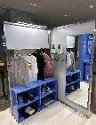
 |  | 옷걸이 월 | [집기제작] - 1360X320X2050 - 2T SUS H/L 레이저 절곡 및 재단작업, 코너용접 및 연마작업 - 30*30 각파이프 구조 보강 - 1,150X300X670 하부장 - 지정 분체 및 도장 마감 | EA | 1 | 6,000,000 | 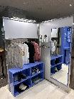
 |  | 플립 핸즈온 테이블 | [집기제작] - 2,400X1,700X950 - 2T SUS H/L, 갈바 레이저 절곡 및 재단작업, 코너용접 및 연마작업 - 30*30 각파이프 구조 보강 - 20*20 서스파이프 보강 및 키트 상판 레이저타공 - 쇼케이스 보강대 및 브라켓 제작 - 지정 분체 마감 | EA | 1 | 8,960,000 | 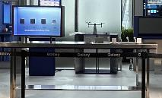
 | 베뉴 전반 | 복합기 테이블 | [집기제작] - 600X560X1,000 - 2T SUS H/L, 갈바 레이저 절곡 및 재단작업, 코너용접 및 연마작업 - 30*30 각파이프 구조 보강 | EA | 1 | 4,569,000 | 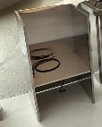
 |  | 삼성 판매 테이블 | [집기제작] - 1,200X500X1,000 - 2T SUS H/L, 갈바 레이저 절곡 및 재단작업, 코너용접 및 연마작업 - 30*30 각파이프 구조 보강 - 지정 분체 마감 | EA | 1 | 4,714,000 | 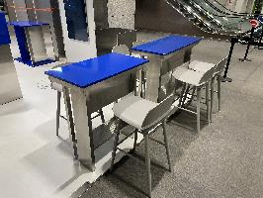
 |  | 패밀리넷 테이블 | [집기제작] - 900X500X1,000 - 2T SUS H/L, 갈바 레이저 절곡 및 재단작업, 코너용접 및 연마작업 - 30*30 각파이프 구조 보강 - 지정 분체 마감 | EA | 1 | 5,041,000
 |  | 삼판, 패밀리넷 의자 | [집기제작] - 450X510X750 - 기성 바스툴 7개 | EA | 7 | 770,000 | 
 |  | 제작집기 반입/설치 | [제작집기 반입] - 1톤 2대(경기파주->수원, 7월12일) - 3.5톤 1대(경기파주->수원, 7월12일) - 집기 반입 | 식 | 1 | 3,200,000
 |  |  | [제작집기 셋팅비] - 집기 양중, 집기 배치, 집기 조립 등의 현장 작업 | 식 | 1 | 4,300,000
 | 집기 제작 소계 |  |  |  |  | 122,624,000
 | 집기 제작 합계 |  |  |  |  | 122,624,000
2. 전시 제작 | 베뉴 전반 | 가설 공사 | [주변 보양 및 현장 정리] - 8,100X4,500 - 양중 동선 보양 및 현장 정리정돈 - 준공 청소 - 보양자재 포함 | M2 | 36.45 | 5,000,000 | 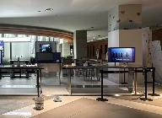 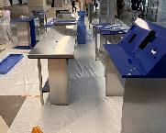
 |  | 목공사 | [베뉴 전체 바닥단] - 8,100X4,500 - 15T, 9T MDF NC 가공 - 철야 제작 및 현장 설치 | M2 | 36.45 | 8,120,000 | 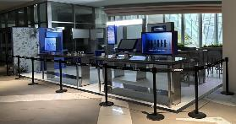
 |  | 금속 공사 | [바닥마감대] - 8,100+4,500+8,100+4,500 / 120X28 - 1.5T SUS H/L 절곡 및 용접 가공 - 철야 제작 및 현장 설치 | M | 25.2 | 14,955,000
 |  |  | [사이니지 박스 받침대] - 2,400X250X140 - 2T SUS H/L, 레이저 절곡 및 재단작업, 코너용접 및 연마작업 - Ø50 SUS 파이프 용접 - 철야 제작 및 현장 설치 | 식 | 1 |  | 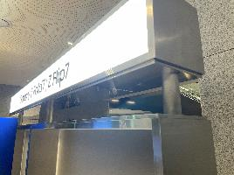 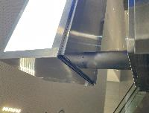
 |  | 전기 공사 | [분전반 및 배관배선] - F-CV 2.5 / F-CV 4 벽체 및 바닥 전열 배선 - SMPS포함 잡자재 등 | M2 | 36.45 | 4,200,000 | 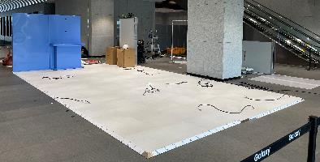
 |  |  | [콘센트 및 조명 설치] - 2구산업용노출콘센트 및 멀티콘센트 - 현장 설치 |  |  |  | 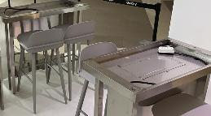 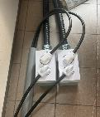
 |  |  | [추가 조명 제작 설치] - 조명 내부 LED 교체 작업 - 현장 설치 | EA | 2 | 940,000 | 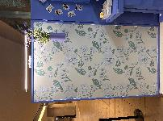 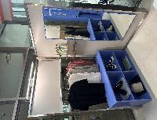
 |  | 수장 공사 | [기본 바닥 마감] - 8,100X4,500 - 지정 데코타일 마감 - 현장 설치 | M2 | 36.45 | 3,550,000 | 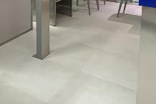
 |  | 그래픽 사인공사 | [셀피존 그래픽] - 1,200X2,000 - 지정 그래픽 실사출력 - 철야 제작 및 현장 설치 | 식 | 1 | 2,700,000 | 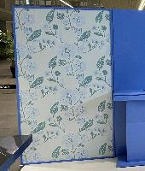
 |  |  | [5T 아크릴 스카시] - H:150 Galaxy Z Fold7ㅣZ Filp7 검정 도장 - 철야 제작 및 현장 설치 | 식 | 1 |  | 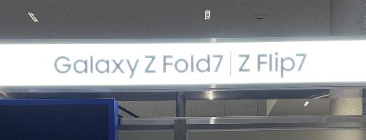
 |  |  | [기둥마감] - 기존 기둥 포맥스 부착 후 백색 필름 마감 - 철야 제작 및 현장 설치 | 식 | 1 |  | 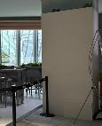
 |  | 영상하드웨어 공사 | [TV 및 모니터 설치] - 32, 55인치 TV 및 모니터 설치(재활용 장비) - 통신, 영상케이블 배선 바닥, 벽체, 집기 포설작업 - 케이블, 잡자재 포함 - 현장 설치 작업 | 식 | 1 | 1,000,000 | 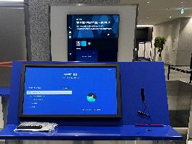 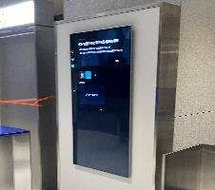
 |  | 안전 관리 공사 | [안전 관리비] - 안전모, 안전화, 작업조끼, 경광봉, 안전벨트, 사다리아웃트리거, 말비계 낙상방지기 등 안전 장구류 - 불티방지막, 용접우산, 버미글라스, 기계톱날 커버, 글라인드 날커버 - 소화기 및 비상약품 등 | 식 | 1 | 1,500,000 | 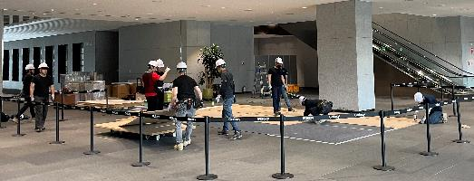
 |  | 철거 공사 | [구조물 철거 및 정리 정돈, 원복] - 구조물 및 집기 철거 작업 - 구조 철거 현장 작업 - 폐기물 처리비 - 철거 잡자재 및 공구사용 | 식 | 1 | 12,050,000 | 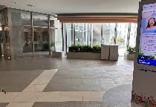
 |  |  | [재활용 집기 현장 철거 및 정리 정돈, 원복] - 5TON 윙바디 1대(수원->평택) 8월2일 - 집기 반출 현장 작업 - 평택 창고 입고 작업 | 식 | 1 |  | 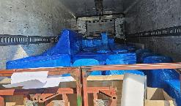
 | 전시 공사 소계 |  |  |  |  | 54,015,000
 | 전시 공사 합계 |  |  |  |  | 54,015,000
3. 필수보험료 | 필수보험료 | 산재보험료 | 공사금액 * 0.8778% | 식 | 1 | 474,144
 |  | 고용보험료 | 공사금액 * 0.795% | 식 | 1 | 429,419
 |  | 보증보험료 | 공사금액(VAT포함) * 0.102% | 식 | 1 | 60,605
 | 필수보험료 총계 |  |  |  |  | 964,168
수원 사업장 소계 |  |  |  |  |  | 177,603,168
대행수수료 |  |  |  |  |  | 31,224,992 | 보험료 5%, 이외 17.65%
수원 사업장 총계 |  |  |  |  |  | 208,828,160

2. 기흥 사업장
 |  |  | [ 행사 표준 견적서 ] |  |  | 공급하는자
CLIENT | 삼성전자㈜ |  | 아래와 같이 견적 합니다. |  |  | 회사명
PROJECT | 2025 삼성전자 한국총괄 모바일IMC FF7 경험마케팅 사업장(기흥) |  |  |  |  | 대표자
PROJECT No. | KRS25A11015 / KRS25A11016 |  |  |  |  | 사업자번호
견적금액 | 190,437,650 | (VAT별도) |  |  |  | 주소
담당자/연락처 | 김지연 프로 / 010-9582-0410 |  |  |  |  | 담당자/연락처

구분 | 항목 | 소항목 | 세부내역 | 단위 | 수량 | 금액 | 현장사진
1. 집기제작 | 폴드존 | AI Multi-tasking 테이블 | [집기제작] - 1,200X600X1,390 - 1.5T SUS H/L 레이저 절곡 및 재단작업, 코너용접 및 연마작업 - 30*30 각파이프 구조 보강 - 지정 32" 터치 모니터 1EA - 분체 도장 / ABS 탭받침대 도장 마감 | EA | 1 | 6,470,000
 |  | 저울 테이블 | [집기제작] - 1,000X650X950 - 12T, 15T, 18T MDF NC 가공 - 1.5T SUS H/L 레이저 절곡 및 재단작업, 코너용접 및 연마작업 - 30*30 각파이프 구조 보강 - 우레탄 도장 마감 | EA | 1 | 7,102,700
 |  | 비교모뉴먼트 백월 | [집기제작] - 2,400X250X2,050 - 2T SUS H/L 레이저 절곡 및 재단작업, 코너용접 및 연마작업 - 30*30 각파이프 구조 보강 - 10*10 각파이프 메지라인+M5 육각 무두볼트 - 5T 사틴아크릴 1,145X2,000 / 5T 광확산 아크릴 2,400X200 | EA | 1 | 25,560,000
 |  | 2억 화소 월 | [집기제작] - 1,200X250X2,050 - 2T SUS H/L 레이저 절곡 및 재단작업, 코너용접 및 연마작업 - 30*30 각파이프 구조 보강 - 후면 2T 갈바 절곡 경첩 도어 타입 - 지정 분체 마감 | EA | 1 | 4,359,000
 |  | 폴드 핸즈온 테이블 | [집기제작] - 2,400X1,700X950 - 2T SUS H/L, 갈바 레이저 절곡 및 재단작업, 코너용접 및 연마작업 - 30*30 각파이프 구조 보강 - 20*20 서스파이프 보강 및 키트 상판 레이저타공 - 쇼케이스 보강대 및 브라켓 제작 - 지정 분체 마감 | EA | 1 | 8,960,000
 | 플립존 | 셀피 보태니컬 월 | [집기제작] - 1,210X160X2,050 - 2T 갈바 레이저 절곡 및 재단작업, 코너용접 및 연마작업 - 30*30 각파이프 구조 보강 - 도어 경첩 하드웨어 - 지정 분체 마감 | EA | 1 | 4,615,000
 |  | 플립 셀피 월 | [집기제작] - 1,210X210X2,050 - 2T 갈바 레이저 절곡 및 재단작업, 코너용접 및 연마작업 - 30*30 각파이프 구조 보강 - 도어 경첩 하드웨어 - 지정 분체 마감 | EA | 1 | 4,468,000
 |  | 셀피 프린트 테이블 | [집기제작] - 1,200X400X950 - 1.5T 갈바 레이저 절곡 및 재단작업, 코너용접 및 연마작업 - 30*30 각파이프 구조 보강 - 지정 분체 마감 | EA | 1 | 4,375,000
 |  | 선반 거울 월 | [집기제작] - 1,210X160X2,050 - 2T SUS H/L 레이저 절곡 및 재단작업, 코너용접 및 연마작업 - 30*30 각파이프 구조 보강 - 430X200X20T SUS H/L 선반 / 5T 은경+프레임 - 도어 경첩 하드웨어 - 지정 분체 마감 | EA | 1 | 5,348,000
 |  | 옷걸이 월 | [집기제작] - 1360X320X2050 - 2T SUS H/L 레이저 절곡 및 재단작업, 코너용접 및 연마작업 - 30*30 각파이프 구조 보강 - 1,150X300X670 하부장 - 지정 분체 및 도장 마감 | EA | 1 | 4,790,000
 |  | 플립 핸즈온 테이블 | [집기제작] - 2,400X1,700X950 - 2T SUS H/L, 갈바 레이저 절곡 및 재단작업, 코너용접 및 연마작업 - 30*30 각파이프 구조 보강 - 20*20 서스파이프 보강 및 키트 상판 레이저타공 - 쇼케이스 보강대 및 브라켓 제작 - 지정 분체 마감 | EA | 1 | 8,960,000
 | 베뉴 전반 | 복합기 테이블 | [집기제작] - 600X560X1,000 - 2T SUS H/L, 갈바 레이저 절곡 및 재단작업, 코너용접 및 연마작업 - 30*30 각파이프 구조 보강 | EA | 1 | 4,569,000
 |  | 삼성 판매 테이블 | [집기제작] - 1,200X500X1,000 - 2T SUS H/L, 갈바 레이저 절곡 및 재단작업, 코너용접 및 연마작업 - 30*30 각파이프 구조 보강 - 지정 분체 마감 | EA | 1 | 4,714,000
 |  | 패밀리넷 테이블 | [집기제작] - 900X500X1,000 - 2T SUS H/L, 갈바 레이저 절곡 및 재단작업, 코너용접 및 연마작업 - 30*30 각파이프 구조 보강 - 지정 분체 마감 | EA | 1 | 5,041,000
 |  | 삼판, 패밀리넷 의자 | [집기제작] - 450X510X750 - 기성 바스툴 7개 | EA | 7 | 770,000
 |  | 제작집기 반입/설치 | [제작집기 반입] - 1톤 2대(경기파주->기흥, 7월13일) - 3.5톤 1대(경기파주->기흥, 7월13일) - 집기 반입 | 식 | 1 | 3,200,000
 |  |  | [제작집기 셋팅비] - 집기 양중, 집기 배치, 집기 조립 등의 현장 작업 | 식 | 1 | 4,300,000
 | 집기 제작 소계 |  |  |  |  | 107,601,700
 | 집기 제작 합계 |  |  |  |  | 107,601,000
2. 전시 제작 | 베뉴 전반 | 가설 공사 | [주변 보양 및 현장 정리] - 7,850X4,500 - 양중 동선 보양 및 현장 정리정돈 - 준공 청소 - 보양자재 포함 | M2 | 35.32 | 5,000,000
 |  | 목공사 | [베뉴 전체 바닥단] - 7,850X4,500 - 15T, 9T MDF NC 가공 - 철야 제작 및 현장 설치 작업 | M2 | 35.32 | 8,120,000 | 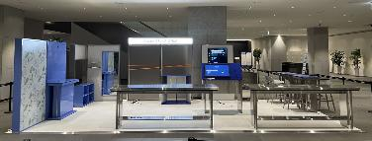
 |  | 금속 공사 | [바닥마감대] - 7,850+4,500+7,850+4,500 / 120X28 - 1.5T SUS H/L 절곡 및 용접 가공 - 철야 제작 및 현장 설치 작업 | M | 24.7 | 14,856,000 | 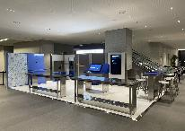
 |  |  | [사이니지 박스 받침대] - 2,400X250X140 - 2T SUS H/L, 레이저 절곡 및 재단작업, 코너용접 및 연마작업 - Ø50 SUS 파이프 용접 - 철야 제작 및 현장 설치 작업 | 식 | 1
 |  | 전기 공사 | [분전반 및 배관배선] - F-CV 2.5 / F-CV 4 벽체 및 바닥 전열 배선 - SMPS포함 잡자재 등 | M2 | 35.32 | 4,200,000
 |  |  | [콘센트 및 조명 설치] - 2구산업용노출콘센트 및 멀티콘센트 - 현장 설치 철야 작업 |  |  |  | 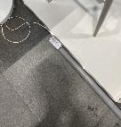 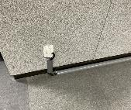
 |  |  | [추가 조명 제작 설치] - 조명 내부 LED 교체 작업 - 현장 설치 작업 | EA | 2 | 940,000 | 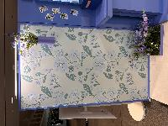 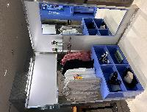
 |  | 수장 공사 | [기본 바닥 마감] - 7,850X4,500 - 지정 데코타일 마감 - 현장 설치 작업 | M2 | 35.32 | 3,550,000
 |  | 그래픽 사인공사 | [셀피존 그래픽] - 1,200X2,000 - 지정 그래픽 실사출력 - 철야 제작 및 현장 설치 작업 | 식 | 1 | 2,200,000
 |  |  | [5T 아크릴 스카시] - H:150 Galaxy Z Fold7ㅣZ Filp7 검정 도장 - 철야 제작 및 현장 설치 작업 | 식 | 1
 |  | 영상하드웨어 공사 | [TV 및 모니터 설치] - 32, 55인치 TV 및 모니터 설치(재활용 장비) - 통신, 영상케이블 배선 바닥, 벽체, 집기 포설작업 - 케이블, 잡자재 포함 - 현장 설치 작업 | 식 | 1 | 1,000,000
 |  | 안전 관리 공사 | [안전 관리비] - 안전모, 안전화, 작업조끼, 경광봉, 안전벨트, 사다리아웃트리거, 말비계 낙상방지기 등 안전 장구류 - 불티방지막, 용접우산, 버미글라스, 기계톱날 커버, 글라인드 날커버 - 소화기 및 비상약품 등 | 식 | 1 | 1,500,000
 |  | 철거 공사 | [구조물 철거 및 정리 정돈, 원복] - 구조물 및 집기 철거 작업 - 구조 철거 현장 작업 - 폐기물 처리비 - 철거 잡자재 및 공구사용 | 식 | 1 | 12,050,000 | 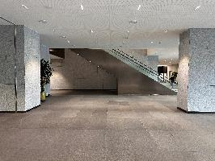
 |  |  | [재활용 집기 현장 철거 및 정리 정돈, 원복] - 5TON 윙바디 1대(기흥->평택) 8월2일 - 집기 반출 현장 작업 - 평택 창고 입고 작업 | 식 | 1 |  | 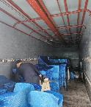
 | 전시 공사 소계 |  |  |  |  | 53,416,000
 | 전시 공사 합계 |  |  |  |  | 53,416,000
3. 필수보험료 | 필수보험료 | 산재보험료 | 공사금액 * 0.8778% | 식 | 1 | 468,886
 |  | 고용보험료 | 공사금액 * 0.795% | 식 | 1 | 424,657
 |  | 보증보험료 | 공사금액(VAT포함) * 0.102% | 식 | 1 | 59,933
 | 필수보험료 총계 |  |  |  |  | 953,476
기흥 사업장 소계 |  |  |  |  |  | 161,970,476
대행수수료 |  |  |  |  |  | 28,467,174 | 보험료 5%, 이외 17.65%
기흥 사업장 총계 |  |  |  |  |  | 190,437,650

3. 화성 사업장
 |  |  | [ 행사 표준 견적서 ] |  |  | 공급하는자
CLIENT | 삼성전자㈜ |  | 아래와 같이 견적 합니다. |  |  | 회사명
PROJECT | 2025 삼성전자 한국총괄 모바일IMC FF7 경험마케팅 사업장(화성) |  |  |  |  | 대표자
PROJECT No. | KRS25A11015 / KRS25A11016 |  |  |  |  | 사업자번호
견적금액 | 189,314,122 | (VAT별도) |  |  |  | 주소
담당자/연락처 | 김지연 프로 / 010-9582-0410 |  |  |  |  | 담당자/연락처

구분 | 항목 | 소항목 | 세부내역 | 단위 | 수량 | 금액 | 현장사진
1. 집기제작 | 폴드존 | AI Multi-tasking 테이블 | [집기제작] - 1,200X600X1,390 - 1.5T SUS H/L 레이저 절곡 및 재단작업, 코너용접 및 연마작업 - 30*30 각파이프 구조 보강 - 지정 32" 터치 모니터 1EA - 분체 도장 / ABS 탭받침대 도장 마감 | EA | 1 | 6,470,000
 |  | 저울 테이블 |  | EA | 1 | 7,102,700
 |  | 비교모뉴먼트 백월 | [집기제작] - 2,400X250X2,050 - 2T SUS H/L 레이저 절곡 및 재단작업, 코너용접 및 연마작업 - 30*30 각파이프 구조 보강 - 10*10 각파이프 메지라인+M5 육각 무두볼트 - 5T 사틴아크릴 1,145X2,000 / 5T 광확산 아크릴 2,400X200 | EA | 1 | 25,560,000
 |  | 2억 화소 월 | [집기제작] - 1,200X250X2,050 - 2T SUS H/L 레이저 절곡 및 재단작업, 코너용접 및 연마작업 - 30*30 각파이프 구조 보강 - 후면 2T 갈바 절곡 경첩 도어 타입 - 지정 분체 마감 | EA | 1 | 4,359,000
 |  | 폴드 핸즈온 테이블 | [집기제작] - 2,400X1,700X950 - 2T SUS H/L, 갈바 레이저 절곡 및 재단작업, 코너용접 및 연마작업 - 30*30 각파이프 구조 보강 - 20*20 서스파이프 보강 및 키트 상판 레이저타공 - 쇼케이스 보강대 및 브라켓 제작 - 지정 분체 마감 | EA | 1 | 8,960,000
 | 플립존 | 셀피 보태니컬 월 | [집기제작] - 1,210X160X2,050 - 2T 갈바 레이저 절곡 및 재단작업, 코너용접 및 연마작업 - 30*30 각파이프 구조 보강 - 도어 경첩 하드웨어 - 지정 분체 마감 | EA | 1 | 4,615,000
 |  | 플립 셀피 월 | [집기제작] - 1,210X210X2,050 - 2T 갈바 레이저 절곡 및 재단작업, 코너용접 및 연마작업 - 30*30 각파이프 구조 보강 - 도어 경첩 하드웨어 - 지정 분체 마감 | EA | 1 | 4,468,000
 |  | 셀피 프린트 테이블 | [집기제작] - 1,200X400X950 - 1.5T 갈바 레이저 절곡 및 재단작업, 코너용접 및 연마작업 - 30*30 각파이프 구조 보강 - 지정 분체 마감 | EA | 1 | 4,375,000
 |  | 선반 거울 월 | [집기제작] - 1,210X160X2,050 - 2T SUS H/L 레이저 절곡 및 재단작업, 코너용접 및 연마작업 - 30*30 각파이프 구조 보강 - 430X200X20T SUS H/L 선반 / 5T 은경+프레임 - 도어 경첩 하드웨어 - 지정 분체 마감 | EA | 1 | 5,348,000
 |  | 옷걸이 월 | [집기제작] - 1360X320X2050 - 2T SUS H/L 레이저 절곡 및 재단작업, 코너용접 및 연마작업 - 30*30 각파이프 구조 보강 - 1,150X300X670 하부장 - 지정 분체 및 도장 마감 | EA | 1 | 4,790,000
 |  | 플립 핸즈온 테이블 | [집기제작] - 2,400X1,700X950 - 2T SUS H/L, 갈바 레이저 절곡 및 재단작업, 코너용접 및 연마작업 - 30*30 각파이프 구조 보강 - 20*20 서스파이프 보강 및 키트 상판 레이저타공 - 쇼케이스 보강대 및 브라켓 제작 - 지정 분체 마감 | EA | 1 | 8,960,000
 | 베뉴 전반 | 복합기 테이블 | [집기제작] - 600X560X1,000 - 2T SUS H/L, 갈바 레이저 절곡 및 재단작업, 코너용접 및 연마작업 - 30*30 각파이프 구조 보강 | EA | 1 | 4,569,000
 |  | 삼성 판매 테이블 | [집기제작] - 1,200X500X1,000 - 2T SUS H/L, 갈바 레이저 절곡 및 재단작업, 코너용접 및 연마작업 - 30*30 각파이프 구조 보강 - 지정 분체 마감 | EA | 1 | 4,714,000
 |  | 패밀리넷 테이블 | [집기제작] - 900X500X1,000 - 2T SUS H/L, 갈바 레이저 절곡 및 재단작업, 코너용접 및 연마작업 - 30*30 각파이프 구조 보강 - 지정 분체 마감 | EA | 1 | 5,041,000
 |  | 삼판, 패밀리넷 의자 | [집기제작] - 450X510X750 - 기성 바스툴 7개 | EA | 7 | 770,000
 |  | 제작집기 반입/설치 | [제작집기 반입] - 1톤 2대(경기파주->화성, 7월13일) - 3.5톤 1대(경기파주->화성, 7월13일) - 집기 반입 | 식 | 1 | 3,200,000
 |  |  | [제작집기 셋팅비] - 집기 양중, 집기 배치, 집기 조립 등의 현장 작업 | 식 | 1 | 4,300,000
 | 집기 제작 소계 |  |  |  |  | 107,601,700
 | 집기 제작 합계 |  |  |  |  | 107,601,000
2. 전시 제작 | 베뉴 전반 | 가설 공사 | [주변 보양 및 현장 정리] - 7,850X4,500 - 양중 동선 보양 및 현장 정리정돈 - 준공 청소 - 보양자재 포함 | M2 | 35.32 | 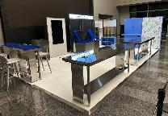 5,000,000
 |  | 목공사 | [베뉴 전체 바닥단] - 7,850X4,500 - 15T, 9T MDF NC 가공 - 철야 제작 및 현장 설치 작업 | M2 | 35.32 | 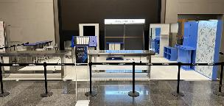 8,120,000
 |  | 금속 공사 | [바닥마감대] - 7,850+4,500+7,850+4,500 / 120X28 - 1.5T SUS H/L 절곡 및 용접 가공 - 철야 제작 및 현장 설치 작업 | M | 24.7 | 14,856,000 | 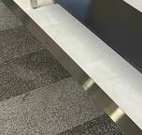
 |  |  | [사이니지 박스 받침대] - 2,400X250X140 - 2T SUS H/L, 레이저 절곡 및 재단작업, 코너용접 및 연마작업 - Ø50 SUS 파이프 용접 - 철야 제작 및 현장 설치 작업 | 식 | 1
 |  | 전기 공사 | [분전반 및 배관배선] - F-CV 2.5 / F-CV 4 벽체 및 바닥 전열 배선 - SMPS포함 잡자재 등 | M2 | 35.32 | 4,200,000
 |  |  | [콘센트 및 조명 설치] - 2구산업용노출콘센트 및 멀티콘센트 - 현장 설치 철야 작업 |  |  |  | 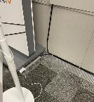
 |  | 수장 공사 | [기본 바닥 마감] - 7,850X4,500 - 지정 데코타일 마감 - 현장 설치 작업 | M2 | 35.32 | 3,550,000
 |  | 그래픽 사인공사 | [셀피존 그래픽] - 1,200X2,000 - 지정 그래픽 실사출력 - 철야 제작 및 현장 설치 작업 | 식 | 1 | 2,200,000
 |  |  | [5T 아크릴 스카시] - H:150 Galaxy Z Fold7ㅣZ Filp7 검정 도장 - 철야 제작 및 현장 설치 작업 | 식 | 1
 |  | 영상하드웨어 공사 | [TV 및 모니터 설치] - 32, 55인치 TV 및 모니터 설치(재활용 장비) - 통신, 영상케이블 배선 바닥, 벽체, 집기 포설작업 - 케이블, 잡자재 포함 - 현장 설치 작업 | 식 | 1 | 1,000,000
 |  | 안전 관리 공사 | [안전 관리비] - 안전모, 안전화, 작업조끼, 경광봉, 안전벨트, 사다리아웃트리거, 말비계 낙상방지기 등 안전 장구류 - 불티방지막, 용접우산, 버미글라스, 기계톱날 커버, 글라인드 날커버 - 소화기 및 비상약품 등 | 식 | 1 | 1,500,000
 |  | 철거 공사 | [구조물 철거 및 정리 정돈, 원복] - 구조물 및 집기 철거 작업 - 구조 철거 현장 작업 - 폐기물 처리비 - 철거 잡자재 및 공구사용 | 식 | 1 | 12,050,000 | 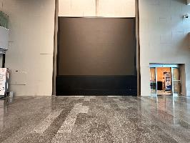
 |  |  | [재활용 집기 현장 철거 및 정리 정돈, 원복] - 5TON 윙바디 1대(화성->평택) 8월2일 - 집기 반출 현장 작업 - 평택 창고 입고 작업 | 식 | 1 |  | 
 | 전시 공사 소계 |  |  |  |  | 52,476,000
 | 전시 공사 합계 |  |  |  |  | 52,476,000
3. 필수보험료 | 필수보험료 | 산재보험료 | 공사금액 * 0.8778% | 식 | 1 | 460,634
 |  | 고용보험료 | 공사금액 * 0.795% | 식 | 1 | 417,184
 |  | 보증보험료 | 공사금액(VAT포함) * 0.102% | 식 | 1 | 58,878
 | 필수보험료 총계 |  |  |  |  | 936,697
화성 사업장 소계 |  |  |  |  |  | 161,013,697
대행수수료 |  |  |  |  |  | 28,300,425 | 보험료 5%, 이외 17.65%
화성 사업장 총계 |  |  |  |  |  | 189,314,122

